상품제안서
모나미 FX제타피크(0.5) | 상품코드: S43312

 |  |  |  |  |  |  | 02-713-8555 | www.synergygift.co.kr
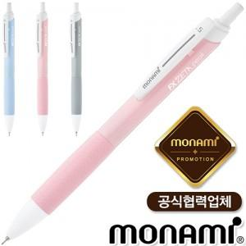

【상세/제작정보】 | <p><span style="font-size: 18.6667px;">※ 개별포장 진행시 운임비 정책 상이합니다.</span></p>

【인쇄/포장옵션】 | 실크 / 포장불가능

【공급단가】 | 수량 | 300~ | 1,000~ | 3,000~ | 10,000~ | 20,000~
*VAT별도 | 단가 | 950원 | 895원 | 865원 | 835원 | 820원

【상품 URL】 | https://www.synergygift.co.kr:443/src/goods_detail.php?gdno=43312

